상품제안서
USB 2포트 가정용 고속충전기 5V 2.4A 분리형 12W | 상품코드: S42618

 |  |  |  |  |  |  | 02-713-8555 | www.synergygift.co.kr
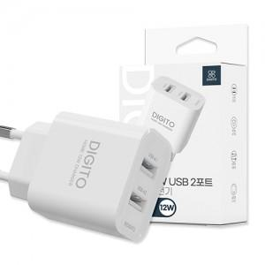

【상세/제작정보】

【인쇄/포장옵션】 | 레이저, DTF컬러필름 / 포장지포장

【공급단가】 | 수량 | 100~ | 300~ | 1,000~ | 3,000~ | 10,000~
*VAT별도 | 단가 | 3,530원 | 3,480원 | 3,400원 | 3,260원 | 3,120원

【상품 URL】 | https://www.synergygift.co.kr:443/src/goods_detail.php?gdno=42618

